Sheet1
 |  |  | 实验分析报告

实验名称： |  |  |  |  |  |  | 耗时：

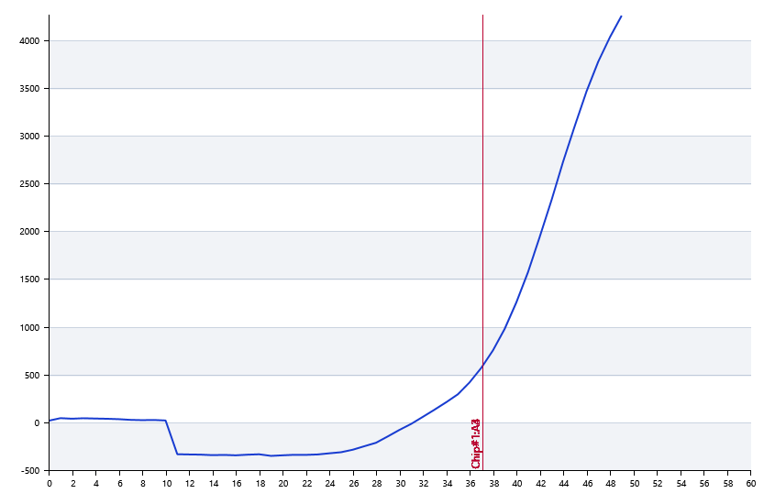

A | 1 | 2 | 3 | 4 | 5 | 6 | 7 | 8
： | 0 | 0 | 37.115777819 | 35.051355747
： | 0 | 0 | 0 | 0
： | 0 | 0 | 0 | 0
： | 0 | 0 | 0 | 0

B | 1 | 2 | 3 | 4 | 5 | 6 | 7 | 8
： | 0 | 0 | 33.101653869 | 30.562800405
： | 0 | 0 | 0 | 0
： | 0 | 0 | 0 | 0
： | 0 | 0 | 0 | 0

 |  |  |  |  |  | 日 期：

 |  |  |  |  |  | 操 作 人：

